117 保有自動車数（人口千人当たり）
117 保有自動車数（人口千人当たり）

 | 時点 2024(R6)年度末（毎年）
 | 単位 台 |  |  |  |  |  |  |  | 偏差値 |  | 36.6
順位 |  | 都道府県名 |  | 数 値 |  |  | 順位 | 都道府県名 |  | 数 値

 |  | 0 | 全 国 |  | 668.0 | 0.0 | 24 | 0 | 青 森 |  | 854.4
1 |  | 0 | 山 梨 |  | 979.9 | 0.0 | 25 | 0 | 高 知 |  | 852.9
2 |  | 0 | 長 野 |  | 968.8 | 0.0 | 26 | 0 | 岡 山 |  | 850.2
3 |  | 0 | 群 馬 |  | 963.4 | 0.0 | 27 | 0 | 石 川 |  | 842.3
4 |  | 0 | 茨 城 |  | 946.5 | 0.0 | 28 | 0 | 沖 縄 |  | 838.1
5 |  | 0 | 福 島 |  | 941.9 | 0.0 | 29 | 0 | 熊 本 |  | 834.3
6 |  | 0 | 栃 木 |  | 931.7 | 0.0 | 30 | 0 | 山 口 |  | 832.3
7 |  | 0 | 宮 崎 |  | 925.4 | 0.0 | 31 | 0 | 静 岡 |  | 826.5
8 |  | 0 | 山 形 |  | 912.2 | 0.0 | 32 | 0 | 愛 媛 |  | 803.9
9 |  | 0 | 福 井 |  | 909.9 | 0.0 | 33 | 0 | 長 崎 |  | 764.8
10 |  | 0 | 富 山 |  | 902.5 | 0.0 | 34 | 0 | 滋 賀 |  | 763.3
11 |  | 0 | 徳 島 |  | 901.0 | 0.0 | 35 | 0 | 宮 城 |  | 758.3
12 |  | 0 | 三 重 |  | 895.5 | 0.0 | 36 | 0 | 北海道 |  | 754.1
13 |  | 0 | 鹿児島 |  | 892.4 | 0.0 | 37 | 0 | 愛 知 |  | 721.6
14 |  | 0 | 岩 手 |  | 889.2 | 0.0 | 38 | 0 | 広 島 |  | 708.3
15 |  | 0 | 秋 田 |  | 884.0 | 0.0 | 39 | 0 | 福 岡 |  | 685.4
16 |  | 0 | 岐 阜 |  | 883.7 | 0.0 | 40 | 0 | 奈 良 |  | 653.7
17 |  | 0 | 鳥 取 |  | 881.4 | 0.0 | 41 | ◎ | 千 葉 |  | 600.0
18 |  | 0 | 佐 賀 |  | 878.6 | 0.0 | 42 | 0 | 埼 玉 |  | 578.0
19 |  | 0 | 香 川 |  | 870.9 | 0.0 | 43 | 0 | 兵 庫 |  | 574.2
20 |  | 0 | 新 潟 |  | 870.0 | 0.0 | 44 | 0 | 京 都 |  | 532.9
21 |  | 0 | 島 根 |  | 861.7 | 0.0 | 45 | 0 | 神奈川 |  | 442.2
保有自動車数 （人口千人当たり）
北海道 | 754.1
青 森 | 854.4
岩 手 | 889.2
宮 城 | 758.3
秋 田 | 884.0
山 形 | 912.2
福 島 | 941.9
茨 城 | 946.5
栃 木 | 931.7
群 馬 | 963.4
埼 玉 | 578.0
千 葉 | 600.0
東 京 | 313.6
神奈川 | 442.2
新 潟 | 870.0
富 山 | 902.5
石 川 | 842.3
福 井 | 909.9
山 梨 | 979.9
長 野 | 968.8
岐 阜 | 883.7
静 岡 | 826.5
愛 知 | 721.6
三 重 | 895.5
滋 賀 | 763.3
京 都 | 532.9
大 阪 | 439.0
兵 庫 | 574.2
奈 良 | 653.7
和歌山 | 860.4
鳥 取 | 881.4
島 根 | 861.7
岡 山 | 850.2
広 島 | 708.3
山 口 | 832.3
徳 島 | 901.0
香 川 | 870.9
愛 媛 | 803.9
高 知 | 852.9
福 岡 | 685.4
佐 賀 | 878.6
長 崎 | 764.8
熊 本 | 834.3
大 分 | 859.8
宮 崎 | 925.4
鹿児島 | 892.4
沖 縄 | 838.1
22 |  | 0 | 和歌山 |  | 860.4 | 0.0 | 46 | 0 | 大 阪 |  | 439.0
23 |  | 0 | 大 分 |  | 859.8 | 0.0 | 47 | 0 | 東 京 |  | 313.6

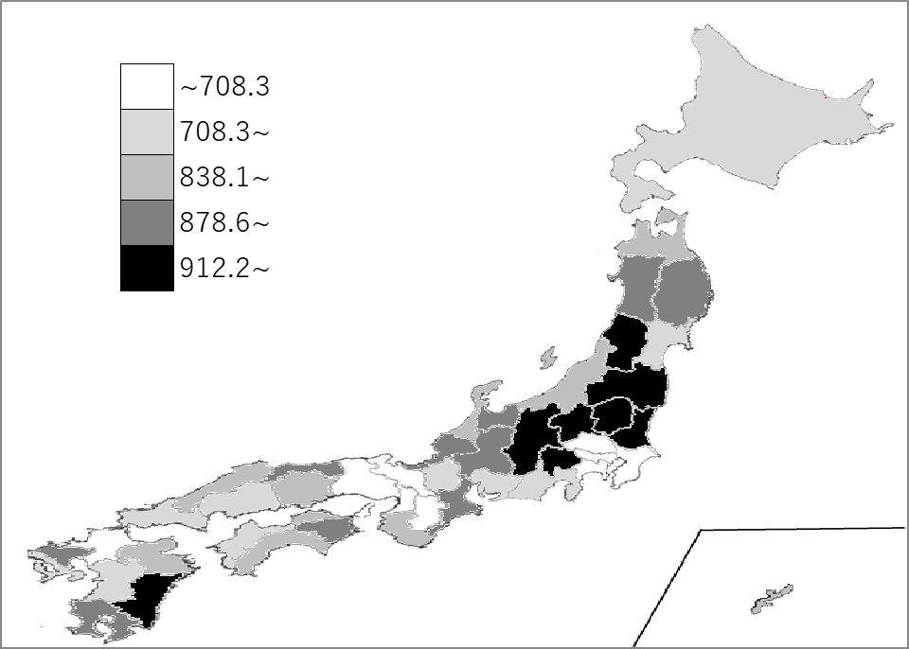
千葉県の推移
令和2年度末 | 586.6 | 41
令和3年度末 | 589.5 | 41
令和4年度末 | 593.5 | 41
令和5年度末 | 596.6 | 41
令和6年度末 | 600 | 41

《備 考》 ・資料出所 一般財団法人自動車検査登録情報協会「自動車保有台数」 ・算出方法 自動車保有台数÷人口 ・参 考 千葉県の保有自動車台数は、3,750,293台で7位。全国は、82,699,840台。

